Ostar
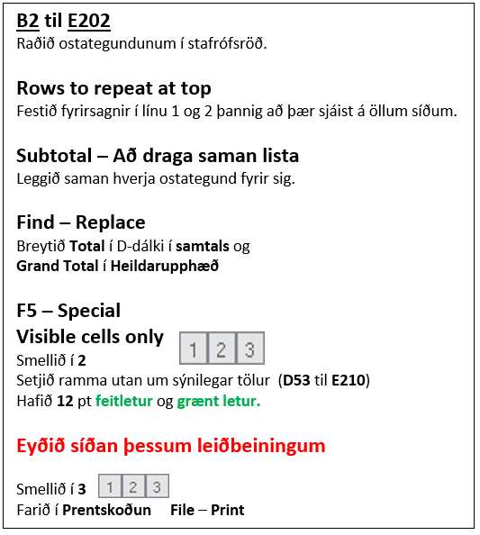
Ostar – Subtotal
Pöntun nr. | Sölumaður | Sölusvæði | Ostategund | Upphæð
1 | Katrín Hrund Pálsdóttir | Garðabær | Mexíkóostur | 49,134 ISK
2 | Katrín Hrund Pálsdóttir | Garðabær | Mexíkóostur | 49,134 ISK
3 | Jóna Kristín Hauksdóttir | Hafnarfjörður | Brie | 48,799 ISK
4 | Jóna Kristín Hauksdóttir | Hafnarfjörður | Brie | 48,799 ISK
5 | Sigmar Örn Hilmarsson | Reykjavík S | Dímon | 48,565 ISK
6 | Sigmar Örn Hilmarsson | Reykjavík S | Dímon | 48,565 ISK
7 | Katrín Hrund Pálsdóttir | Reykjavík S | Dímon | 45,435 ISK
8 | Katrín Hrund Pálsdóttir | Reykjavík S | Dímon | 45,435 ISK
9 | Katrín Hrund Pálsdóttir | Hafnarfjörður | Skólaostur | 43,831 ISK
10 | Katrín Hrund Pálsdóttir | Hafnarfjörður | Skólaostur | 43,831 ISK
11 | Katrín Hrund Pálsdóttir | Reykjavík N | Mexíkóostur | 30,228 ISK
12 | Katrín Hrund Pálsdóttir | Reykjavík N | Mexíkóostur | 30,228 ISK
13 | Katrín Hrund Pálsdóttir | Garðabær | Brie | 28,041 ISK
14 | Katrín Hrund Pálsdóttir | Garðabær | Brie | 28,041 ISK
15 | Katrín Hrund Pálsdóttir | Kópavogur | Brie | 21,921 ISK
16 | Katrín Hrund Pálsdóttir | Kópavogur | Brie | 21,921 ISK
17 | Katrín Hrund Pálsdóttir | Reykjavík N | Rjómaostur | 15,976 ISK
18 | Katrín Hrund Pálsdóttir | Reykjavík S | Rjómaostur | 15,976 ISK
19 | Jóna Kristín Hauksdóttir | Kópavogur | Camembert | 12,046 ISK
20 | Jóna Kristín Hauksdóttir | Kópavogur | Camembert | 12,046 ISK
21 | Sigmar Örn Hilmarsson | Garðabær | Goudaostur | 1,421 ISK
22 | Sigmar Örn Hilmarsson | Garðabær | Goudaostur | 1,421 ISK
23 | Sigmar Örn Hilmarsson | Reykjavík S | Mexíkóostur | 7,477 ISK
24 | Sigmar Örn Hilmarsson | Reykjavík S | Mexíkóostur | 7,477 ISK
25 | Stefanía Rut Reynisdóttir | Kópavogur | Brie | 38,523 ISK
26 | Stefanía Rut Reynisdóttir | Kópavogur | Brie | 38,523 ISK
27 | Stefanía Rut Reynisdóttir | Seltjarnarnes | Camembert | 16,662 ISK
28 | Stefanía Rut Reynisdóttir | Seltjarnarnes | Camembert | 16,662 ISK
29 | Stefanía Rut Reynisdóttir | Seltjarnarnes | Dímon | 16,603 ISK
30 | Stefanía Rut Reynisdóttir | Seltjarnarnes | Dímon | 16,603 ISK
31 | Stefanía Rut Reynisdóttir | Kópavogur | Skólaostur | 40,471 ISK
32 | Stefanía Rut Reynisdóttir | Reykjavík N | Skólaostur | 21,728 ISK
33 | Stefanía Rut Reynisdóttir | Kópavogur | Skólaostur | 40,471 ISK
34 | Stefanía Rut Reynisdóttir | Reykjavík N | Skólaostur | 21,728 ISK
35 | Jóna Kristín Hauksdóttir | Seltjarnarnes | Goudaostur | 9,816 ISK
36 | Helena Helgadóttir | Hafnarfjörður | Brie | 2,947 ISK
37 | Jóna Kristín Hauksdóttir | Kópavogur | Rjómaostur | 5,477 ISK
38 | Jóna Kristín Hauksdóttir | Kópavogur | Rjómaostur | 5,477 ISK
39 | Jóna Kristín Hauksdóttir | Seltjarnarnes | Goudaostur | 9,816 ISK
40 | Helena Helgadóttir | Álftanes | Brie | 16,928 ISK
41 | Helena Helgadóttir | Kópavogur | Brie | 17,141 ISK
42 | Helena Helgadóttir | Reykjavík S | Brie | 17,978 ISK
43 | Jóna Kristín Hauksdóttir | Reykjavík N | Skólaostur | 20,470 ISK
44 | Jóna Kristín Hauksdóttir | Reykjavík S | Skólaostur | 20,470 ISK
45 | Helena Helgadóttir | Reykjavík S | Brie | 25,873 ISK
46 | Jóna Kristín Hauksdóttir | Reykjavík S | Goudaostur | 29,872 ISK
47 | Jóna Kristín Hauksdóttir | Reykjavík S | Goudaostur | 29,872 ISK
48 | Jóna Kristín Hauksdóttir | Reykjavík S | Skólaostur | 35,820 ISK
49 | Jóna Kristín Hauksdóttir | Reykjavík S | Skólaostur | 35,820 ISK
50 | Helena Helgadóttir | Reykjavík S | Brie | 39,787 ISK
51 | Helena Helgadóttir | Reykjavík S | Brie | 39,787 ISK
52 | Helena Helgadóttir | Álftanes | Brie | 16,928 ISK
53 | Helena Helgadóttir | Garðabær | Skólaostur | 45,851 ISK
54 | Helena Helgadóttir | Garðabær | Skólaostur | 45,851 ISK
55 | Helena Helgadóttir | Hafnarfjörður | Brie | 2,947 ISK
56 | Helena Helgadóttir | Hafnarfjörður | Skólaostur | 4,424 ISK
57 | Helena Helgadóttir | Hafnarfjörður | Skólaostur | 4,424 ISK
58 | Daníel Pétursson | Hafnarfjörður | Dímon | 29,868 ISK
59 | Helena Helgadóttir | Kópavogur | Brie | 17,141 ISK
60 | Helena Helgadóttir | Kópavogur | Skólaostur | 8,772 ISK
61 | Helena Helgadóttir | Kópavogur | Skólaostur | 8,772 ISK
62 | Helena Helgadóttir | Reykjavík N | Dímon | 4,049 ISK
63 | Helena Helgadóttir | Reykjavík N | Dímon | 2,990 ISK
64 | Helena Helgadóttir | Reykjavík N | Dímon | 4,049 ISK
65 | Helena Helgadóttir | Reykjavík N | Dímon | 2,990 ISK
66 | Helena Helgadóttir | Reykjavík N | Skólaostur | 32,237 ISK
67 | Helena Helgadóttir | Reykjavík N | Skólaostur | 29,322 ISK
68 | Helena Helgadóttir | Reykjavík N | Skólaostur | 32,237 ISK
69 | Helena Helgadóttir | Reykjavík N | Skólaostur | 29,322 ISK
70 | Helena Helgadóttir | Reykjavík S | Brie | 17,978 ISK
71 | Helena Helgadóttir | Reykjavík S | Brie | 25,873 ISK
72 | Helena Helgadóttir | Reykjavík S | Rjómaostur | 20,425 ISK
73 | Helena Helgadóttir | Reykjavík S | Rjómaostur | 20,425 ISK
74 | Daníel Pétursson | Reykjavík S | Camembert | 17,404 ISK
75 | Daníel Pétursson | Reykjavík S | Camembert | 17,404 ISK
76 | Helena Helgadóttir | Seltjarnarnes | Dímon | 843 ISK
77 | Helena Helgadóttir | Seltjarnarnes | Dímon | 843 ISK
78 | Daníel Pétursson | Reykjavík N | Dímon | 27,045 ISK
79 | Ásta Ægisdóttir | Hafnarfjörður | Brie | 740 ISK
80 | Ásta Ægisdóttir | Hafnarfjörður | Brie | 740 ISK
81 | Arna Margrét Jónsdóttir | Reykjavík S | Skólaostur | 1,110 ISK
82 | Arna Margrét Jónsdóttir | Reykjavík N | Skólaostur | 1,110 ISK
83 | Benedikt Kristjánsson | Reykjavík S | Goudaostur | 1,516 ISK
84 | Benedikt Kristjánsson | Reykjavík S | Goudaostur | 1,516 ISK
85 | Arna Margrét Jónsdóttir | Álftanes | Brie | 1,985 ISK
86 | Arna Margrét Jónsdóttir | Álftanes | Brie | 1,985 ISK
87 | Ásta Ægisdóttir | Hafnarfjörður | Goudaostur | 4,634 ISK
88 | Ásta Ægisdóttir | Hafnarfjörður | Goudaostur | 4,634 ISK
89 | Benedikt Kristjánsson | Kópavogur | Skólaostur | 5,149 ISK
90 | Benedikt Kristjánsson | Kópavogur | Skólaostur | 5,149 ISK
91 | Ásta Ægisdóttir | Mosfellsbær | Goudaostur | 6,189 ISK
92 | Ásta Ægisdóttir | Mosfellsbær | Goudaostur | 6,189 ISK
93 | Arna Margrét Jónsdóttir | Kópavogur | Skólaostur | 6,362 ISK
94 | Arna Margrét Jónsdóttir | Kópavogur | Skólaostur | 6,362 ISK
95 | Ásta Ægisdóttir | Reykjavík S | Camembert | 7,354 ISK
96 | Ásta Ægisdóttir | Reykjavík S | Camembert | 7,354 ISK
97 | Ásta Ægisdóttir | Reykjavík S | Mexíkóostur | 8,283 ISK
98 | Ásta Ægisdóttir | Reykjavík S | Mexíkóostur | 8,283 ISK
99 | Björn Ingi Björnsson | Reykjavík S | Camembert | 10,140 ISK
100 | Björn Ingi Björnsson | Reykjavík S | Camembert | 10,140 ISK
101 | Arna Margrét Jónsdóttir | Reykjavík S | Dímon | 11,750 ISK
102 | Arna Margrét Jónsdóttir | Reykjavík S | Dímon | 11,750 ISK
103 | Ásta Ægisdóttir | Hafnarfjörður | Skólaostur | 11,862 ISK
104 | Ásta Ægisdóttir | Hafnarfjörður | Skólaostur | 11,862 ISK
105 | Benedikt Kristjánsson | Hafnarfjörður | Brie | 14,625 ISK
106 | Benedikt Kristjánsson | Hafnarfjörður | Brie | 14,625 ISK
107 | Ásta Ægisdóttir | Reykjavík S | Skólaostur | 16,978 ISK
108 | Ásta Ægisdóttir | Reykjavík N | Skólaostur | 16,978 ISK
109 | Arna Margrét Jónsdóttir | Hafnarfjörður | Dímon | 17,198 ISK
110 | Arna Margrét Jónsdóttir | Hafnarfjörður | Dímon | 17,198 ISK
111 | Ásta Ægisdóttir | Kópavogur | Brie | 17,970 ISK
112 | Ásta Ægisdóttir | Kópavogur | Brie | 17,970 ISK
113 | Ásta Ægisdóttir | Kópavogur | Brie | 20,507 ISK
114 | Ásta Ægisdóttir | Kópavogur | Brie | 20,507 ISK
115 | Ásta Ægisdóttir | Kópavogur | Skólaostur | 23,319 ISK
116 | Ásta Ægisdóttir | Kópavogur | Skólaostur | 23,319 ISK
117 | Ásta Ægisdóttir | Kópavogur | Dímon | 24,463 ISK
118 | Ásta Ægisdóttir | Kópavogur | Dímon | 24,463 ISK
119 | Björn Ingi Björnsson | Reykjavík S | Camembert | 24,971 ISK
120 | Björn Ingi Björnsson | Reykjavík S | Camembert | 24,971 ISK
121 | Arna Margrét Jónsdóttir | Reykjavík N | Goudaostur | 25,035 ISK
122 | Arna Margrét Jónsdóttir | Reykjavík N | Goudaostur | 25,035 ISK
123 | Arna Margrét Jónsdóttir | Reykjavík N | Brie | 25,657 ISK
124 | Arna Margrét Jónsdóttir | Reykjavík N | Brie | 25,657 ISK
125 | Ásta Ægisdóttir | Hafnarfjörður | Brie | 26,123 ISK
126 | Ásta Ægisdóttir | Hafnarfjörður | Brie | 26,123 ISK
127 | Daníel Pétursson | Reykjavík N | Dímon | 27,045 ISK
128 | Björn Ingi Björnsson | Reykjavík S | Mexíkóostur | 27,150 ISK
129 | Björn Ingi Björnsson | Reykjavík S | Mexíkóostur | 27,150 ISK
130 | Arna Margrét Jónsdóttir | Mosfellsbær | Brie | 27,629 ISK
131 | Arna Margrét Jónsdóttir | Mosfellsbær | Brie | 27,629 ISK
132 | Arna Margrét Jónsdóttir | Garðabær | Skólaostur | 28,594 ISK
133 | Arna Margrét Jónsdóttir | Garðabær | Skólaostur | 28,594 ISK
134 | Ásta Ægisdóttir | Reykjavík N | Brie | 28,772 ISK
135 | Ásta Ægisdóttir | Reykjavík N | Brie | 28,772 ISK
136 | Arna Margrét Jónsdóttir | Garðabær | Skólaostur | 28,791 ISK
137 | Arna Margrét Jónsdóttir | Garðabær | Skólaostur | 28,791 ISK
138 | Arna Margrét Jónsdóttir | Mosfellsbær | Skólaostur | 29,711 ISK
139 | Arna Margrét Jónsdóttir | Mosfellsbær | Skólaostur | 29,711 ISK
140 | Ásta Ægisdóttir | Seltjarnarnes | Goudaostur | 29,715 ISK
141 | Ásta Ægisdóttir | Seltjarnarnes | Goudaostur | 29,715 ISK
142 | Daníel Pétursson | Hafnarfjörður | Dímon | 29,868 ISK
143 | Benedikt Kristjánsson | Reykjavík N | Goudaostur | 30,228 ISK
144 | Benedikt Kristjánsson | Reykjavík N | Goudaostur | 30,228 ISK
145 | Benedikt Kristjánsson | Reykjavík S | Brie | 31,253 ISK
146 | Benedikt Kristjánsson | Reykjavík S | Brie | 31,253 ISK
147 | Ásta Ægisdóttir | Kópavogur | Dímon | 31,708 ISK
148 | Ásta Ægisdóttir | Kópavogur | Dímon | 31,708 ISK
149 | Ásta Ægisdóttir | Hafnarfjörður | Goudaostur | 31,931 ISK
150 | Ásta Ægisdóttir | Hafnarfjörður | Goudaostur | 31,931 ISK
151 | Ásta Ægisdóttir | Seltjarnarnes | Camembert | 31,959 ISK
152 | Ásta Ægisdóttir | Seltjarnarnes | Camembert | 31,959 ISK
153 | Ásta Ægisdóttir | Reykjavík S | Rjómaostur | 34,559 ISK
154 | Ásta Ægisdóttir | Reykjavík S | Rjómaostur | 34,559 ISK
155 | Björn Ingi Björnsson | Hafnarfjörður | Mexíkóostur | 35,626 ISK
156 | Björn Ingi Björnsson | Hafnarfjörður | Mexíkóostur | 35,626 ISK
157 | Ásta Ægisdóttir | Reykjavík N | Mexíkóostur | 37,347 ISK
158 | Ásta Ægisdóttir | Reykjavík S | Mexíkóostur | 37,347 ISK
159 | Benedikt Kristjánsson | Kópavogur | Goudaostur | 38,208 ISK
160 | Benedikt Kristjánsson | Kópavogur | Goudaostur | 38,208 ISK
161 | Ásta Ægisdóttir | Kópavogur | Mexíkóostur | 38,647 ISK
162 | Ásta Ægisdóttir | Kópavogur | Mexíkóostur | 38,647 ISK
163 | Arna Margrét Jónsdóttir | Reykjavík S | Goudaostur | 39,269 ISK
164 | Arna Margrét Jónsdóttir | Reykjavík S | Goudaostur | 39,269 ISK
165 | Arna Margrét Jónsdóttir | Kópavogur | Skólaostur | 39,480 ISK
166 | Arna Margrét Jónsdóttir | Kópavogur | Skólaostur | 39,480 ISK
167 | Ásta Ægisdóttir | Reykjavík N | Goudaostur | 39,977 ISK
168 | Ásta Ægisdóttir | Reykjavík S | Goudaostur | 39,977 ISK
169 | Daníel Pétursson | Reykjavík N | Mexíkóostur | 40,092 ISK
170 | Daníel Pétursson | Reykjavík N | Mexíkóostur | 40,092 ISK
171 | Arna Margrét Jónsdóttir | Reykjavík S | Mexíkóostur | 40,496 ISK
172 | Arna Margrét Jónsdóttir | Reykjavík S | Mexíkóostur | 40,496 ISK
173 | Arna Margrét Jónsdóttir | Hafnarfjörður | Dímon | 42,493 ISK
174 | Arna Margrét Jónsdóttir | Hafnarfjörður | Dímon | 42,493 ISK
175 | Arna Margrét Jónsdóttir | Reykjavík S | Skólaostur | 43,615 ISK
176 | Arna Margrét Jónsdóttir | Reykjavík S | Skólaostur | 43,615 ISK
177 | Benedikt Kristjánsson | Hafnarfjörður | Brie | 45,743 ISK
178 | Benedikt Kristjánsson | Hafnarfjörður | Brie | 45,743 ISK
179 | Ásta Ægisdóttir | Mosfellsbær | Dímon | 46,144 ISK
180 | Ásta Ægisdóttir | Mosfellsbær | Dímon | 46,144 ISK
181 | Arna Margrét Jónsdóttir | Kópavogur | Skólaostur | 46,352 ISK
182 | Arna Margrét Jónsdóttir | Kópavogur | Skólaostur | 46,352 ISK
183 | Ásta Ægisdóttir | Reykjavík S | Dímon | 46,594 ISK
184 | Ásta Ægisdóttir | Reykjavík S | Dímon | 46,594 ISK
185 | Ásta Ægisdóttir | Reykjavík N | Dímon | 47,421 ISK
186 | Ásta Ægisdóttir | Reykjavík N | Dímon | 47,421 ISK
187 | Arna Margrét Jónsdóttir | Hafnarfjörður | Brie | 48,343 ISK
188 | Arna Margrét Jónsdóttir | Hafnarfjörður | Brie | 48,343 ISK
189 | Ásta Ægisdóttir | Kópavogur | Skólaostur | 49,011 ISK
190 | Ásta Ægisdóttir | Kópavogur | Skólaostur | 49,011 ISK
191 | Ásta Ægisdóttir | Kópavogur | Brie | 49,954 ISK
192 | Ásta Ægisdóttir | Kópavogur | Brie | 49,954 ISK
193 | Arna Margrét Jónsdóttir | Reykjavík S | Camembert | 55,735 ISK
194 | Arna Margrét Jónsdóttir | Reykjavík S | Camembert | 55,735 ISK
195 | Arna Margrét Jónsdóttir | Álftanes | Brie | 67,935 ISK
196 | Arna Margrét Jónsdóttir | Álftanes | Brie | 67,935 ISK
197 | Arna Margrét Jónsdóttir | Álftanes | Brie | 75,804 ISK
198 | Arna Margrét Jónsdóttir | Álftanes | Brie | 75,804 ISK
199 | Arna Margrét Jónsdóttir | Reykjavík S | Skólaostur | 85,245 ISK
200 | Arna Margrét Jónsdóttir | Reykjavík S | Skólaostur | 85,245 ISK

3
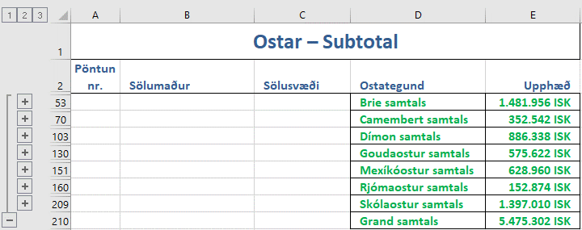

Fyrirtæki
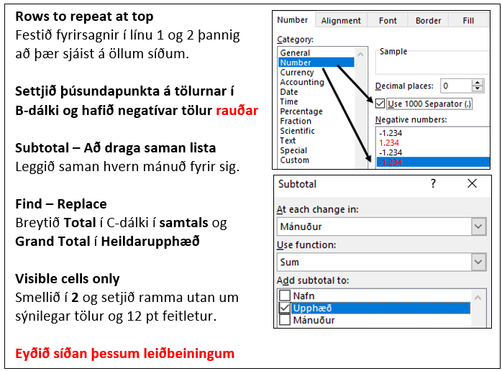
Velta fyrirtækja
Nafn | Upphæð | Mánuður
Fyrirtæki 1 | 489139 | Janúar
Fyrirtæki 2 | 92267 | Janúar
Fyrirtæki 3 | 976036 | Janúar
Fyrirtæki 4 | 691332 | Janúar
Fyrirtæki 5 | 403870 | Janúar
Fyrirtæki 6 | 188569 | Janúar
Fyrirtæki 7 | 511872 | Janúar
Fyrirtæki 8 | 1021218 | Janúar
Fyrirtæki 9 | 321726 | Janúar
Fyrirtæki 10 | 407850 | Janúar
Fyrirtæki 11 | 898622 | Janúar
Fyrirtæki 12 | 1022492 | Janúar
Fyrirtæki 1 | -8230961 | Febrúar
Fyrirtæki 2 | 952432 | Febrúar
Fyrirtæki 3 | 239027 | Febrúar
Fyrirtæki 4 | 811830 | Febrúar
Fyrirtæki 5 | 2015162 | Febrúar
Fyrirtæki 6 | 7059575 | Febrúar
Fyrirtæki 7 | 93704 | Febrúar
Fyrirtæki 8 | 608712 | Febrúar
Fyrirtæki 9 | 106495 | Febrúar
Fyrirtæki 10 | -8295329 | Febrúar
Fyrirtæki 11 | 463242 | Febrúar
Fyrirtæki 12 | 736979 | Febrúar
Fyrirtæki 1 | 1249283 | Mars
Fyrirtæki 2 | 5321240 | Mars
Fyrirtæki 3 | 15473993 | Mars
Fyrirtæki 4 | 544563 | Mars
Fyrirtæki 5 | 2526474 | Mars
Fyrirtæki 6 | 306714 | Mars
Fyrirtæki 7 | 330243 | Mars
Fyrirtæki 8 | 375422 | Mars
Fyrirtæki 9 | 903707 | Mars
Fyrirtæki 10 | 1242689 | Mars
Fyrirtæki 11 | 1770019 | Mars
Fyrirtæki 12 | 3921545 | Mars
Fyrirtæki 1 | 4994492 | Apríl
Fyrirtæki 2 | 258086 | Apríl
Fyrirtæki 3 | 406122 | Apríl
Fyrirtæki 4 | 3578358 | Apríl
Fyrirtæki 5 | 5223026 | Apríl
Fyrirtæki 6 | 583456 | Apríl
Fyrirtæki 7 | 179761 | Apríl
Fyrirtæki 8 | 327968 | Apríl
Fyrirtæki 9 | 518355 | Apríl
Fyrirtæki 10 | 311511 | Apríl
Fyrirtæki 11 | 489139 | Apríl
Fyrirtæki 12 | 92267 | Apríl
Fyrirtæki 1 | 691332 | Maí
Fyrirtæki 2 | 188569 | Maí
Fyrirtæki 3 | 511872 | Maí
Fyrirtæki 4 | 1021218 | Maí
Fyrirtæki 5 | 321726 | Maí
Fyrirtæki 6 | 64665 | Maí
Fyrirtæki 7 | 407850 | Maí
Fyrirtæki 8 | 669051 | Maí
Fyrirtæki 9 | 898622 | Maí
Fyrirtæki 10 | 311511 | Maí
Fyrirtæki 11 | 92267 | Maí
Fyrirtæki 12 | 976036 | Maí
Fyrirtæki 1 | 691332 | Júní
Fyrirtæki 2 | 403870 | Júní
Fyrirtæki 3 | 188569 | Júní
Fyrirtæki 4 | 511872 | Júní
Fyrirtæki 5 | 1021218 | Júní
Fyrirtæki 6 | 321726 | Júní
Fyrirtæki 7 | 64665 | Júní
Fyrirtæki 8 | 669051 | Júní
Fyrirtæki 9 | 311511 | Júní
Fyrirtæki 10 | 489139 | Júní
Fyrirtæki 11 | 92267 | Júní
Fyrirtæki 12 | 976036 | Júní

4
